상품제안서
송월 30수 170g 호텔수건 2P 풀세트 | 상품코드: F24198

 |  |  |  |  |  |  | 02-412-0044 | www.easy1.co.kr
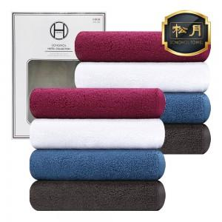

【상세/제작정보】 | ※2매 덮개박스(창X), 쇼핑백은 별도 옵션으로 희망시 문의 바랍니다.

【인쇄/포장옵션】 | 실크, 자수 / 포장지포장

【공급단가】 | 수량 | 100~ | 300~ | 500~ | 1,000~ | 3,000~
*VAT별도 | 단가 | 10,160원 | 10,010원 | 9,770원 | 9,380원 | 8,990원

【상품 URL】 | https://dev.easy1.co.kr:443/src/goods_detail.php?gdno=24198

